20260629
...
2026-02-01 | 2026-03-01 | 2026-04-01 | 2026-05-01 | 2026-06-01 | 前月比
¥13,080 | ¥9,223 | ¥61,116 | ¥17,530 | ¥33,200 | 189.39%
¥26,160 | ¥23,890 | ¥115,980 | ¥36,060 | ¥72,840 | 202.00%
3 | 3 | 5 | 3 | 5 | 166.67%
5,108 | 7,363 | 6,053 | 5,780 | 5,797 | 100.29%
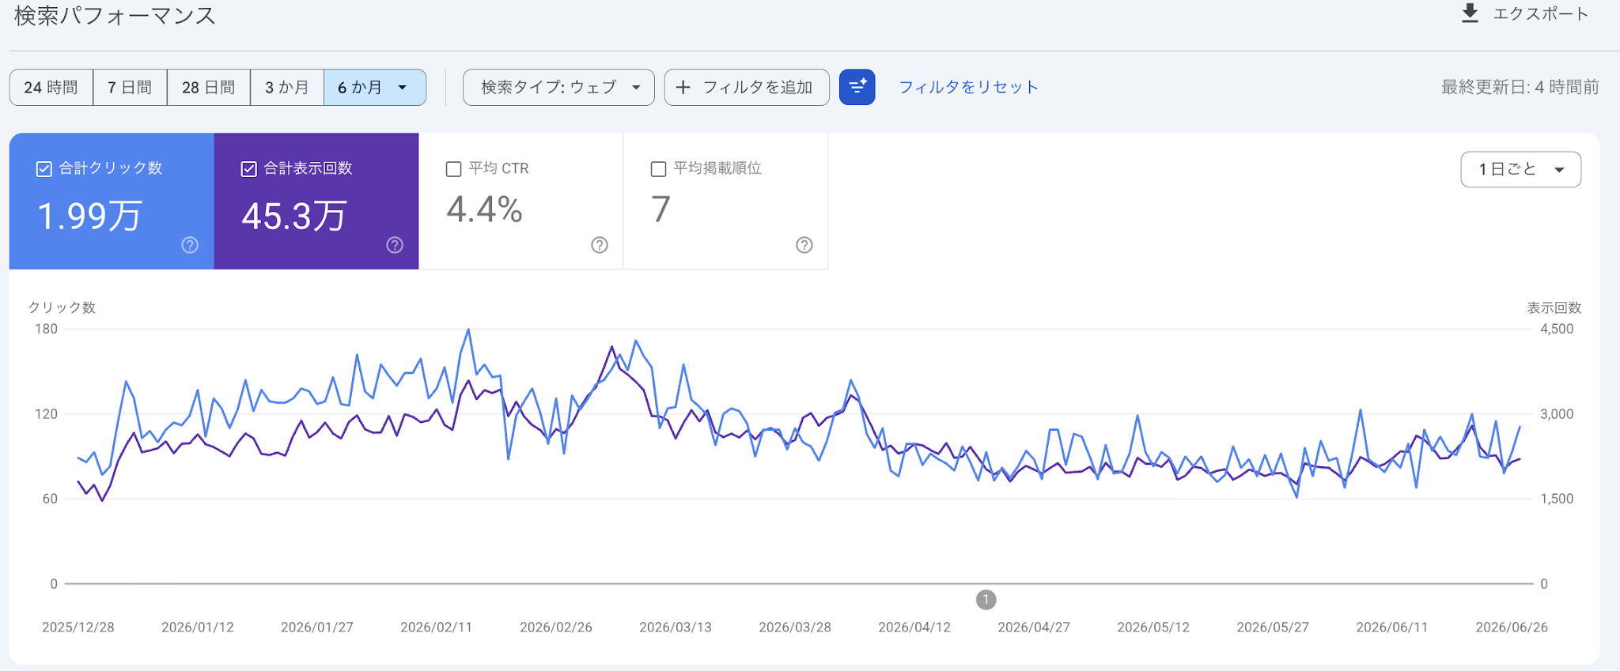
0.06% | 0.04% | 0.08% | 0.05% | 0.09% | 166.18%
...
https://www.armtechstore.jp/articles/monitor-arm-installation-guide
...

2026年3月
...
粗利・売上 推移
 |  |  |  | 年月 | 粗利 | 売上
2025-12-01 | 2026-01-01 | 2026-02-01 | 前月比 | 2025-09-01 | 20390 | 42780
¥0 | ¥28,630 | ¥13,080 | 45.69% | 2025-10-01 | 3940 | 9880
¥0 | ¥54,220 | ¥26,160 | 48.25% | 2025-11-01 | 0 | 0
0 | 4 | 3 | 75.00% | 2025-12-01 | 0 | 0
3,111 | 5,241 | 5,108 | 97.46% | 2026-01-01 | 28630 | 54220
 |  |  |  | 2026-02-01 | 13080 | 26160
...
2026-01-01
200位
200位
200位
200位
200位
...
成長比
0.00%
0.00%
385.47%
150.44%
...

2026年2月
...
粗利・売上 推移
 |  |  |  | 年月 | 粗利 | 売上
2025-11-01 | 2025-12-01 | 2026-01-01 | 前月比 | 2025-08-01 | 0 | 0
¥0 | ¥0 | ¥28,630 | 0.00% | 2025-09-01 | 20390 | 42780
¥0 | ¥0 | ¥54,220 | 0.00% | 2025-10-01 | 3940 | 9880
0 | 0 | 4 | 0.00% | 2025-11-01 | 0 | 0
2,015 | 3,111 | 5,241 | 168.47% | 2025-12-01 | 0 | 0
 |  |  |  | 2026-01-01 | 28630 | 54220
...
成長比
0.00%
0.00%
100.00%
100.00%
...

2026年1月
...
粗利・売上 推移
 |  |  |  | 年月 | 粗利 | 売上
2025-10-01 | 2025-11-01 | 2025-12-02 | 前月比 | 2025-07-01 | 0 | 0
¥3,940 | ¥0 | ¥0 | 0.00% | 2025-08-01 | 0 | 0
¥9,880 | ¥0 | ¥0 | 0.00% | 2025-09-01 | 20390 | 42780
1 | 0 | 0 | 0.00% | 2025-10-01 | 3940 | 9880
1,153 | 2,015 | 3,111 | 154.39% | 2025-11-01 | 0 | 0
 |  |  |  | 2025-12-02 | 0 | 0
...
成長比
0.00%
0.00%
100.00%
100.00%
...

12月
...
粗利・売上 推移
 |  |  |  | 年月 | 粗利 | 売上
2025/09 | 2025-10-01 | 2025-11-01 | 前月比 | 2025-06-01 | 0 | 0
¥20,390 | ¥3,940 | ¥0 | 0.00% | 2025-07-01 | 0 | 0
¥42,780 | ¥9,880 | ¥0 | 0.00% | 2025-08-01 | 0 | 0
3 | 1 | 0 | 0.00% | 2025-09-01 | 20390 | 42780
597 | 1,153 | 2,015 | 174.76% | 2025-10-01 | 3940 | 9880
 |  |  |  | 2025-11-01 | 0 | 0
...
10月
200位
200位
200位
200位
200位
...
成長比
0.00%
0.00%
262.44%
145.18%
...

11月
粗利・売上 推移
...
 |  |  |  |  | 年月 | 粗利 | 売上
2025/08 | 2025/09 | 2025-10-01 | 前月比 |  | 2025-05-01 | 0 | 0
¥0 | ¥20,390 | ¥3,940 | 19.32% |  | 2025-06-01 | 0 | 0
¥0 | ¥42,780 | ¥9,880 | 23.09% |  | 2025-07-01 | 0 | 0
0 | 3 | 1 | 33.33% |  | 2025-08-01 | 0 | 0
197 | 597 | 1,153 | 193.13% |  | 2025-09-01 | 20390 | 42780
 |  |  |  |  | 2025-10-01 | 3940 | 9880
...
 |  |  |  | リライト記事URL
目標達成率 |  |  |  | https://www.armtechstore.jp/articles/107
111.0% |  |  |  | https://www.armtechstore.jp/articles/138
100.9% |  |  |  | https://www.armtechstore.jp/articles/158
160.0% |  |  |  | https://www.armtechstore.jp/articles/109
 |  |  |  | https://www.armtechstore.jp/articles/75
 |  |  |  | https://www.armtechstore.jp/articles/180
成長比 |  |  |  | https://www.armtechstore.jp/articles/179
0.00% |  |  |  | https://www.armtechstore.jp/articles/155
...
 |  |  |  | https://www.armtechstore.jp/articles/112
 |  |  |  | https://www.armtechstore.jp/articles/164
 |  |  |  | https://www.armtechstore.jp/articles/165
 |  |  |  | https://www.armtechstore.jp/articles/211
 |  |  |  | https://www.armtechstore.jp/articles/154
 |  |  |  | https://www.armtechstore.jp/articles/181
 |  |  |  | https://www.armtechstore.jp/articles/193
 |  |  |  | https://www.armtechstore.jp/articles/81
...
アクション項目ごとの目標と実績
 | 目標 | 実績
...

10月
...
粗利・売上 推移
 |  |  |  |  | 年月 | 粗利 | 売上
2025-07-01 | 2025-08-01 | 2025-09-01 | 前月比 |  | 2025-04-01 | 0 | 0
¥0 | ¥0 | ¥20,390 | 0.00% |  | 2025-05-01 | 0 | 0
¥0 | ¥0 | ¥42,780 | 0.00% |  | 2025-06-01 | 0 | 0
0 | 0 | 3 | 0.00% |  | 2025-07-01 | 0 | 0
112 | 197 | 597 | 303.05% |  | 2025-08-01 | 0 | 0
 |  |  |  |  | 2025-09-01 | 20390 | 42780
...
8月
200位
200位
200位
200位
200位
...
created_at | URL |  |  | リライト記事URL
2025-09-19 15:34:06 +0900 | https://www.armtechstore.jp/articles/204 |  |  | https://www.armtechstore.jp/articles/107
2025-09-19 15:34:10 +0900 | https://www.armtechstore.jp/articles/205 |  |  | https://www.armtechstore.jp/articles/158
2025-09-19 15:34:16 +0900 | https://www.armtechstore.jp/articles/206 |  |  | https://www.armtechstore.jp/articles/197
2025-09-19 15:34:22 +0900 | https://www.armtechstore.jp/articles/207 |  |  | https://www.armtechstore.jp/articles/91
2025-09-19 15:40:08 +0900 | https://www.armtechstore.jp/articles/208 |  |  | https://www.armtechstore.jp/articles/190
2025-09-19 15:41:32 +0900 | https://www.armtechstore.jp/articles/209 |  |  | https://www.armtechstore.jp/articles/75
2025-09-19 15:41:40 +0900 | https://www.armtechstore.jp/articles/210 |  |  | https://www.armtechstore.jp/articles/189
2025-09-19 15:43:37 +0900 | https://www.armtechstore.jp/articles/211 |  |  | https://www.armtechstore.jp/articles/202
2025-09-19 15:50:21 +0900 | https://www.armtechstore.jp/articles/212
2025-09-19 15:53:23 +0900 | https://www.armtechstore.jp/articles/213
2025-09-19 15:55:26 +0900 | https://www.armtechstore.jp/articles/214
2025-09-19 15:59:16 +0900 | https://www.armtechstore.jp/articles/215
...
アクション項目ごとの目標と実績
 | 目標 | 実績
目標達成率
115.2%
113.5%
142.5%
...

9月
...
2025-08-17 22:21:58 +0900 | https://www.armtechstore.jp/articles/200
2025-08-17 22:24:48 +0900 | https://www.armtechstore.jp/articles/201
2025-08-17 22:25:09 +0900 | https://www.armtechstore.jp/articles/202
2025-08-17 22:25:43 +0900 | https://www.armtechstore.jp/articles/203
...
アクション項目ごとの目標と実績
 | 目標 | 実績
目標達成率
121.5%
129.7%
148.6%
...

